TDSheet
 |  | Общество с ограниченной ответственностью "Лидер", ИНН/КПП 2464145218/246401001, 660006, Красноярский край, Красноярск г, Свердловская ул, дом № 8А/4, + 7 (391) 269-97-48
 |  | Сайт компании: lider24.su

Код | Изображение |  | Наименование товаров | Ед.Изм.

 |  |  | НОВАЯ ИЕРАРХИЯ
 |  |  | 05.ТРУБОПРОВОД И ПРИБОРЫ УЧЕТА
 |  |  | Арматура запорная и регулирующая
 |  |  | Вентиль
00-00071562 |  | 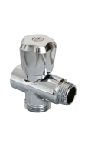 | Вентиль 1/2*1/2*3/4 ГШШ трехпроходной хром Aqualink | шт
00-00071584 |  | 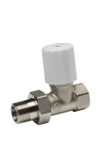 | Вентиль 3/4 для радиатора прямой Aqualink | шт
00-00071585 |  | 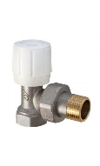 | Вентиль 3/4 для радиатора угловой Aqualink | шт
00-00098968 |  | 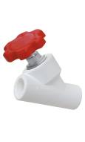 | Вентиль PPR 20*45 МШ Aquapipe | шт
00-00070790 |  | 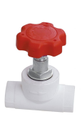 | Вентиль PPR 25*90 Aquapipe | шт
00-00106105 |  |  | Вентиль PPR 90*32 Aquapipe | шт
 |  |  | Вентиль PPR
00-00003121 |  | 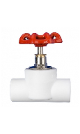 | Вентиль PPR-C 25 | шт
00-00027148 |  | 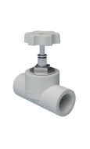 | Вентиль PPR-C 32 | шт
 |  |  | Вентиль ПрофСан
00-00168601 |  | 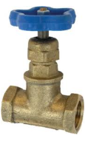 | Вентиль 1 ГГ PN16 15Б3р Profsan | шт
00-00168599 |  | 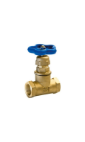 | Вентиль 1/2 ГГ PN16 15Б3р Profsan | шт
00-00168600 |  | 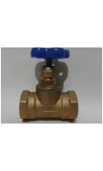 | Вентиль 3/4 ГГ PN16 15Б3р Profsan | шт
 |  |  | Вентиль стальной Россия
00-00052480 |  | 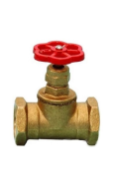 | Вентиль 15Б1п Ду-40 Бологое | шт
00-00054430 |  | 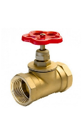 | Вентиль 15Б1п Ду40 STC красная ручка | шт
00-00098758 |  | 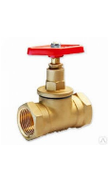 | Вентиль 15б1п Ру-16 Ду-40 запорный, проходной, муфтовый, бронзовый | шт
00-00007318 |  | 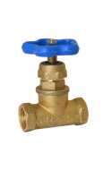 | Вентиль 15Б3р Ду32 Бологое | шт
00-00110132 |  | 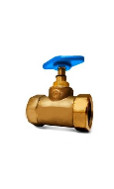 | Вентиль 15б3р Ру-16 Ду-25 запорный, муфтовый, проходной, бронзовый Цветлит | шт
00-00103199 |  | 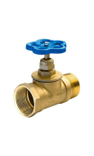 | Клапан запорный Ду 50 латунный м/р, вода | шт
 |  |  | Вентиль чугунный Россия
00-00067768 |  | 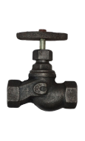 | Вентиль 15кч 18п чугун ДУ-15 Ру-16 (запорн.проходной муфтовый) | шт
00-00026494 |  |  | Вентиль 15кч 18п чугун ДУ-40 САЗ | шт
00-00136365 |  | 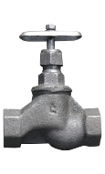 | Вентиль 15кч 18п1 чугун ДУ-32 САЗ | шт
00-00055030 |  |  | Вентиль 15кч18п1запорный , Ру-16, Ду-25 | шт
00-00106308 |  |  | Вентиль чугунный запорный проходной муфтовый 15кч18п1 Ду-40 Ру-16 САЗ | шт
 |  |  | Клапан/регулятор
 |  |  | Клапан Aqualink
00-00105992 |  | 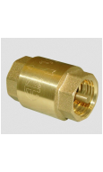 | Клапан 1 1/2 ГГ обратный с латунным сердечником Aqualink | шт
00-00098958 |  | 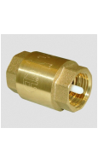 | Клапан 1 1/2 ГГ обратный с пластиковым сердечником Aqualink | шт
00-00105991 |  | 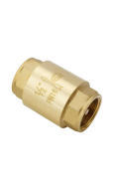 | Клапан 1 1/4 ГГ обратный с латунным сердечником Aqualink | шт
00-00098959 |  |  | Клапан 1 1/4 ГГ обратный с пластиковым сердечником Aqualink | шт
00-00077829 |  |  | Клапан обратный 1 ГГ с латунным сердечником Aqualink | шт
00-00098960 |  | 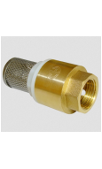 | Клапан 1/2 Г обратный с пластиковым сердечником с фильтром Aqualink | шт
00-00070787 |  |  | Клапан 1/2 ГГ обратный с латунным сердечником Aqualink | шт
00-00106096 |  | 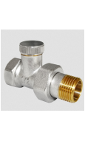 | Клапан 1/2 ГШ запорный для радиатора прямой Aqualink | шт
00-00106097 |  |  | Клапан 1/2 ГШ запорный для радиатора угловой Aqualink | шт
00-00098961 |  | 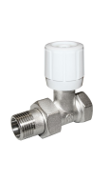 | Клапан 1/2 ГШ регулирующий прямой для радиатора Aqualink | шт
00-00098962 |  | 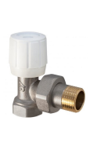 | Клапан 1/2 ГШ регулирующий угловой для радиатора Aqualink | шт
00-00071575 |  |  | Клапан обратный 3/4 ГГ с латунным сердечником Aqualink | шт
00-00071576 |  | 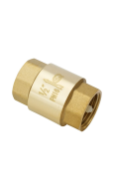 | Клапан обратный 3/4 ГГ с пластиковым сердечником Aqualink | шт
00-00106098 |  |  | Клапан 3/4 ГШ запорный для радиатора угловой Aqualink | шт
00-00106095 |  | 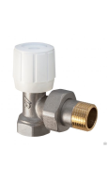 | Клапан 3/4 ГШ регулирующий угловой для радиатора Aqualink | шт
 |  |  | Клапан ITAP
00-00060877 |  |  | Клапан обратный пружинный Itap Ду-25 ГГ (лат.седло) | шт
 |  |  | Клапан под заказ
00-00033784 |  |  | Клапан вакуумный 50 внутренний кан. Аэратор | шт
00-00121378 |  | 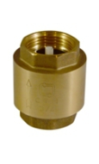 | Клапан Ду20 обратный пружинный | шт
00-00106729 |  |  | Клапан Ду25 обратный пружинный латунный | шт
00-00064228 |  | 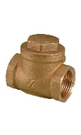 | Клапан латунный Ду32 Ру16 обратный поворотный муфтовый | шт
00-00113034 |  |  | Клапан латунный Ду40 Ру16 обратный поворотный муфтовый | шт
00-00113038 |  | 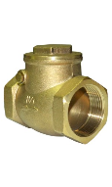 | Клапан Ду50 Ру16 обратный поворотный муфтовый латунный | шт
00-00116102 |  | 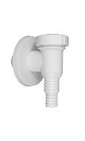 | Клапан обратный для стиральной машины белый | шт
 |  |  | Коллекторы
 |  |  | Коллекторы вентильные
00-00106275 |  | 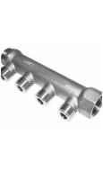 | Коллектор 3/4*3/4*1/2 ГШ*2 резьбовой Aqualink | шт
00-00071594 |  |  | Коллектор 3/4*3/4*1/2 ГШ*3 резьбовой Aqualink | шт
00-00110400 |  | 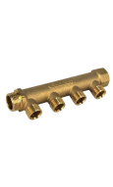 | Коллектор 3/4*3/4*1/2 ГШ*4 резьбовой Aqualink | шт
 |  |  | Коллекторы для металлопластика
00-00071586 |  | 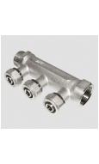 | Коллектор 3/4*3/4*16ГШ*2 для металлопластиковых труб Aqualink | шт
00-00071587 |  |  | Коллектор 3/4*3/4*16ГШ*3 для металлопластиковых труб Aqualink | шт
 |  |  | Кран шаровой
 |  |  | Кран шаровой Aqualink
00-00094090 |  | 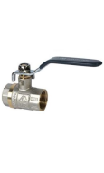 | Кран шаровой 1 1/2 ГГ рычаг Aqualink | шт
00-00094098 |  | 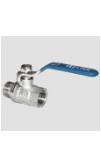 | Кран шаровой 1 1/2 ГШ рычаг Aqualink | шт
00-00071601 |  |  | Кран шаровой 1 1/4 ГГ рычаг Aqualink | шт
00-00094123 |  | 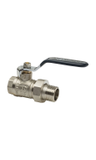 | Кран шаровой 1 1/4 ГШ американка рычаг Aqualink | шт
00-00094095 |  | 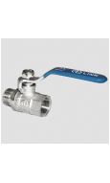 | Кран шаровой 1 1/4 ГШ рычаг Aqualink | шт
00-00071570 |  |  | Кран шаровой 1 ГШ американка рычаг Aqualink | шт
00-00098952 |  | 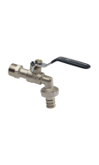 | Кран шаровой 1 ГШ водоразборный рычаг Aqualink | шт
00-00071612 |  | 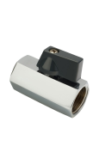 | Кран шаровой 1/2 ГГ MINI Aqualink | шт
00-00091479 |  | 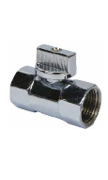 | Кран шаровой 1/2 ГГ MINI хром Aqualink | шт
00-00097756 |  | 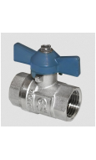 | Кран шаровой 1/2 ГГ бабочка Aqualink | шт
00-00071613 |  | 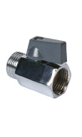 | Кран шаровой 1/2 ГШ MINI Aqualink | шт
00-00091480 |  | 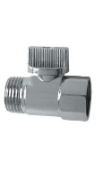 | Кран шаровой 1/2 ГШ MINI хром Aqualink | шт
00-00071571 |  | 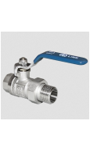 | Кран шаровой 1/2 ГШ американка рычаг Aqualink | шт
00-00071597 |  | 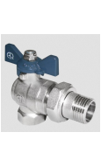 | Кран шаровой 1/2 ГШ американка угловой бабочка Aqualink | шт
00-00098955 |  | 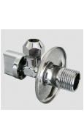 | Кран шаровой 1/2 Ш угловой с удлиненной резьбой с отражателем Aqualink | шт
00-00071614 |  | 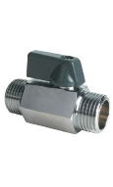 | Кран шаровой 1/2 ШШ MINI Aqualink | шт
00-00098953 |  | 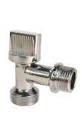 | Кран шаровой 1/2*3/4 Ш угловой с отражателем для СМ Aqualink | шт
00-00091481 |  | 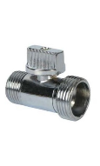 | Кран шаровой 1/2*3/4 ШШ MINI хром Aqualink | шт
00-00094092 |  |  | Кран шаровой 2 ГГ рычаг Aqualink | шт
00-00094099 |  |  | Кран шаровой 2 ГШ рычаг Aqualink | шт
00-00071565 |  |  | Кран шаровой 3/4 ГГ рычаг Aqualink | шт
00-00097754 |  |  | Кран шаровой 3/4 ГГ с косым фильтром бабочка Aqualink | шт
00-00051284 |  |  | Кран шаровой 3/4 ГГ с косым фильтром рычаг Aqualink | шт
00-00071573 |  |  | Кран шаровой 3/4 ГШ американка бабочка Aqualink | шт
00-00071706 |  |  | Кран шаровый 3/4 ГШ американка ручка рычаг Aqualink | шт
00-00071598 |  |  | Кран шаровой 3/4 ГШ американка угловой бабочка Aqualink | шт
00-00071602 |  |  | Кран шаровой 3/4 ГШ американка угловой рычаг Aqualink | шт
00-00094094 |  |  | Кран шаровой 3/4 ГШ рычаг Aqualink | шт
 |  |  | Кран шаровой GIACOMINI
00-00016811 |  |  | Кран шаровой 1 1/4 ГГ рычаг GIACOMINI | шт
00-00016832 |  |  | Кран шаровой 1 ГГ бабочка GIACOMINI | шт
00-00016808 |  |  | Кран шаровой 1 ГГ рычаг GIACOMINI | шт
00-00029452 |  |  | Кран шаровой 1 ГШ бабочка GIACOMINI | шт
00-00029454 |  |  | Кран шаровой 1 ГШ рычаг GIACOMINI | шт
00-00121406 |  |  | Кран шаровой 1/2 ГШ американка угловой бабочка Giacomini | шт
00-00035212 |  |  | Кран шаровой 2 ГШ рычаг GIACOMINI | шт
00-00029451 |  |  | Кран шаровой 3/4 ГШ бабочка GIACOMINI | шт
00-00016900 |  |  | Кран шаровой 3/4 ГШ угловой бабочка GIACOMINI | шт
00-00016896 |  |  | Кран шаровой 3/4 ШГ угловой бабочка GIACOMINI | шт
00-00062572 |  |  | Кран шаровой 3/4 ШШ бабочка GIACOMINI | шт
 |  |  | Кран шаровой ITAP
00-00070593 |  |  | Кран шаровой 1 1/2 ГГ рычаг ITAP | шт
00-00128006 |  |  | Кран шаровой 1 1/2 ГШ американка рычаг Pу30 ITAP | шт
00-00070591 |  |  | Кран шаровой 1 1/4 ГШ рычаг ITAP | шт
00-00098608 |  |  | Кран шаровой 1 ГГ бабочка ITAP Vienna | шт
00-00070592 |  |  | Кран шаровой 1 ГШ рычаг ITAP | шт
00-00070387 |  |  | Кран шаровой 1/2 ГГ бабочка ITAP Vienna | шт
00-00134233 |  |  | Кран шаровой 1/2*3/4 ШШ для сан.теех. приборов ITAP | шт
00-00070388 |  |  | Кран шаровой 3/4 ГГ бабочка ITAP Vienna | шт
00-00070599 |  |  | Кран шаровой 3/4 ГГ рычаг ITAP | шт
 |  |  | Кран шаровой LD
00-00061690 |  |  | Кран шаровой Ду32 Ру40 под приварку сталь 20 LD | шт
00-00061689 |  |  | Кран шаровой Ду40 Ру40 под приварку сталь 20 LD | шт
00-00098642 |  |  | Кран шаровый LD под/прив, Ру-25 Ду-65 | шт
 |  |  | Кран шаровой LD Pride
00-00169298 |  |  | Кран шаровой 1 1/2 ГГ рычаг PN-25 латунь LD Pride | шт
00-00138824 |  |  | Кран шаровой 1 1/4 ГГ рычаг PN-40 никель LD Pride | шт
00-00136058 |  |  | Кран шаровой 1 ГГ бабочка PN-40 никель LD Pride | шт
00-00128539 |  |  | Кран шаровой 1/2 ГГ бабочка PN-40 никель LD Pride | шт
00-00127606 |  |  | Кран шаровой 1/2 ГГ рычаг PN-40 никель LD Pride | шт
00-00174626 |  |  | Кран шаровой 2 ГГ рычаг PN-40 никель LD Pride | шт
00-00138984 |  |  | Кран шаровой 3/4 ГГ бабочка PN-40 никель LD Pride | шт
00-00138221 |  |  | Кран шаровой 3/4 ГГ рычаг PN-40 никель LD Pride | шт
00-00170065 |  |  | Кран шаровой 3/4 ГШ бабочка PN-40 никель LD Pride | шт
 |  |  | Кран шаровой PPR Aquapipe
00-00108931 |  |  | Кран шаровой PPR 20*1/2 Ш угловой для радиатора маховик Aquapipe | шт
00-00097940 |  |  | Кран шаровой PPR 25*1/2 Ш для радиатора маховик | шт
00-00110395 |  |  | Кран шаровой PPR 25*1/2 Ш угловой для радиатора маховик | шт
00-00097935 |  |  | Кран шаровой PPR 32 рычаг Aquapipe | шт
00-00097769 |  |  | Кран шаровой PPR 32 ЭКО бабочка Aquapipe | шт
00-00101493 |  |  | Кран шаровой PPR 32*1 Г американка рычаг Aquapipe | шт
00-00097939 |  |  | Кран шаровой PPR 40 рычаг Aquapipe | шт
00-00097938 |  |  | Кран шаровой PPR 50 рычаг Aquapipe | шт
00-00097942 |  |  | Кран шаровой Ду25 американка с переходом на PPR рычаг Aquapipe | шт
00-00106104 |  |  | Кран шаровой Ду32 американка с переходом на PPR рычаг Aquapipe | шт
 |  |  | Кран шаровой PPR под заказ
00-00105689 |  |  | Кран шаровой PPR 20*1/2 рычаг | шт
00-00067763 |  |  | Кран шаровой PPR 20*1/2 Ш американка угловой для радиатора | шт
00-00067764 |  |  | Кран шаровой PPR 25*3/4 Ш американка угловой для радиатора | шт
00-00067767 |  |  | Кран шаровой PPR 32*1 Г комбинированный | шт
00-00106310 |  |  | Кран шаровой PPR Ду20*1/2 Ш угловой для радиатора Контур | шт
00-00063652 |  |  | Кран шаровой PРR Ду-20 | шт
00-00111619 |  |  | Кран шаровый PРR Ду-25 | шт
00-00130309 |  |  | Кран шаровой PРR Ду-50 бел. SPK | шт
00-00113770 |  |  | Кран шаровый РРR ДУ-32 | шт
 |  |  | Кран шаровой STOUT
00-00051299 |  |  | Кран шаровой 1 ГШ американка бабочка PN40 STOUT | шт
 |  |  | Кран шаровой ГАЛЛОП
00-00067383 |  |  | Кран шаровой 1 1/2 ГГ Ру-16 рычаг Галлоп | шт
00-00104714 |  |  | Кран шаровый 1 1/2 ГШ Ру-16 рычаг Галлоп | шт
00-00067314 |  |  | Кран шаровой 1 1/4 ГГ Ру-16 рычаг Галлоп | шт
00-00067752 |  |  | Кран шаровой 1 1/4 ГШ Ру-16 рычаг Галлоп | шт
00-00067535 |  |  | Кран шаровой 1 ГГ Ру-16 рычаг Галлоп | шт
00-00067755 |  |  | Кран шаровой 1 ГШ Ру-16 американка никель рычаг Галлоп | шт
00-00067373 |  |  | Кран шаровой 1/2 ГШ Ру-16 американка бабочка никель Галлоп | шт
00-00067754 |  |  | Кран шаровой 1/2 ГШ Ру-16 американка бабочка никель Крепыш Галлоп | шт
00-00066099 |  |  | Кран шаровой 2 ГГ Ру-16 рычаг Галлоп | шт
00-00113548 |  |  | Кран шаровой 2 ГШ PN-16 рычагГаллоп | шт
00-00111617 |  |  | Кран шаровой 3/4 ГГ Ру-16 бабочка никель Галлоп | шт
00-00067392 |  |  | Кран шаровой 3/4 ГШ Ру-16 американка бабочка никель Галлоп | шт
00-00067920 |  |  | Кран шаровой 3/4 ГШ Ру-16 бабочка Галлоп | шт
00-00111616 |  |  | Кран шаровой 3/4 ГШ Ру-16 бабочка никель Галлоп | шт
 |  |  | Кран шаровой м/п Aqualink
00-00094125 |  |  | Кран шаровой 1*26 ГЦ для металлопластиковых труб бабочка Aqualink | шт
00-00071256 |  |  | Кран шаровой 16*16 ЦЦ для металлопластиковых труб бабочка Aqualink | шт
00-00094124 |  |  | Кран шаровой 16*20 ЦЦ для металлопластиковых труб бабочка Aqualink | шт
00-00071611 |  |  | Кран шаровой 26*26 ЦЦ для металлопластиковых труб бабочка Aqualink | шт
00-00071605 |  |  | Кран шаровой 3/4*20 ГЦ для металлопластиковых труб бабочка Aqualink | шт
00-00071608 |  |  | Кран шаровой 3/4*20 ШЦ для металлопластиковых труб бабочка Aqualink. | шт
 |  |  | Кран шаровой под заказ
00-00130274 |  |  | Кран шаровой 3/4 ГГ бабочка п/проход б/ф арт. 143А GRANGE | шт
00-00129807 |  |  | Кран шаровой 3/4 ГШ американка бабочка c накидной гайкой ОПТИМА | шт
00-00012456 |  |  | Кран шаровой 3/4 с фильтром бабочка AQUATECHNIC | шт
00-00079357 |  |  | Кран шаровой 3/4 с фильтром механической очистки SD | шт
00-00028078 |  |  | Кран шаровой Ду20 Ру16 ГГ с фильтром рычаг | шт
 |  |  | Кран шаровой ПрофСан
00-00168617 |  |  | Кран шаровой 1 1/2 ГГ рычаг латунь ProfECO Profsan | шт
00-00168618 |  |  | Кран шаровой 1 1/2 ГШ рычаг латунь ProfECO Profsan | шт
00-00168613 |  |  | Кран шаровой 1 ГГ бабочка латунь ProfECO Profsan | шт
00-00124655 |  |  | Кран шаровой 1 ГГ бабочка латунь RM Profsan | шт
00-00168615 |  |  | Кран шаровой 1 ГГ рычаг латунь ProfECO Profsan | шт
00-00168623 |  |  | Кран шаровой 1 ГГ рычаг с фильтром латунь RM Profsan | шт
00-00168620 |  |  | Кран шаровой 1 ГШ америкарка бабочка латунь RM Profsan | шт
00-00168614 |  |  | Кран шаровой 1 ГШ бабочка латунь ProfECO Profsan | шт
00-00168616 |  |  | Кран шаровой 1 ГШ рычаг латунь ProfECO Profsan | шт
00-00168604 |  |  | Кран шаровой 1/2 ГГ бабочка латунь ProfECO Profsan | шт
00-00124648 |  |  | Кран шаровой 1/2 ГГ бабочка латунь RM Profsan | шт
00-00168607 |  |  | Кран шаровой 1/2 ГГ рычаг латунь ProfECO Profsan | шт
00-00168624 |  |  | Кран шаровой 1/2 ГГ рычаг с фильтром латунь RM Profsan | шт
00-00168621 |  |  | Кран шаровой 1/2 ГШ америкарка бабочка латунь RM Profsan | шт
00-00168605 |  |  | Кран шаровой 1/2 ГШ бабочка латунь ProfECO Profsan | шт
00-00168608 |  |  | Кран шаровой 1/2 ГШ рычаг латунь ProfECO Profsan | шт
00-00168602 |  |  | Кран шаровой 1/2 Ш водоразборный рычаг латунь ПрофСан | шт
00-00168606 |  |  | Кран шаровой 1/2 ШШ бабочка латунь ProfECO Profsan | шт
00-00168362 |  |  | Кран шаровой 1/2*3/4*1/2 ГШШ рычаг мини для стиральной машины ПрофСан | шт
00-00168619 |  |  | Кран шаровой 2 ГШ рычаг латунь ProfECO Profsan | шт
00-00168611 |  |  | Кран шаровой 3/4 ГГ бабочка латунь ProfECO Profsan | шт
00-00124652 |  |  | Кран шаровой 3/4 ГГ бабочка латунь RM Profsan | шт
00-00168610 |  |  | Кран шаровой 3/4 ГГ рычаг латунь ProfECO Profsan | шт
00-00168625 |  |  | Кран шаровой 3/4 ГГ рычаг с фильтром латунь RM Profsan | шт
00-00168622 |  |  | Кран шаровой 3/4 ГШ америкарка бабочка латунь RM Profsan | шт
00-00168609 |  |  | Кран шаровой 3/4 ГШ бабочка латунь ProfECO Profsan | шт
00-00168612 |  |  | Кран шаровой 3/4 ГШ рычаг латунь ProfECO Profsan | шт
00-00124654 |  |  | Кран шаровой 3/4 ГШ рычаг латунь RM Profsan | шт
00-00168603 |  |  | Кран шаровой 3/4 Ш водоразборный рычаг латунь Profsan | шт
00-00124663 |  |  | Кран шаровой 3/4 Ш водоразборный рычаг латунь никелированный RM Profsan | шт
 |  |  | Термостатика и регулирующая арматура
00-00111999 |  |  | Воздухоотводчик автоматический ITAP Ду-15 | шт
00-00116050 |  |  | Клапан для радиатора 1/2 прямой запорный | шт
00-00116051 |  |  | Клапан для радиатора 3/4 прямой запорный | шт
00-00168626 |  |  | Кран Маевского 1/2 латунный корпус Profsan | шт
00-00168627 |  |  | Кран Маевского 3/4 латунный корпус Profsan | шт
00-00126473 |  |  | Кран Маевского Ду15 метал/пластик | шт

